Proceso
Proceso

Identificador | Proceso de envío de mensajes a los postulados.
Breve descripción | proceso donde las empresas envian los mensajes a los postulados
Objetivo que se logra con la ejecución del proceso | La empresa envía mensajes a los postulados para informarles sobre el estado de su postulación.
Ejecutores del proceso | El equipo de recursos humanos de la empresa.
Disparador para el proceso (describe que evento o momento inicia el proceso) | El proceso inicia cuando el equipo de recursos humanos de la empresa decide enviar un mensaje a un postulado.
Pasos del proceso (se puede agregar un diagrama de flujo) | 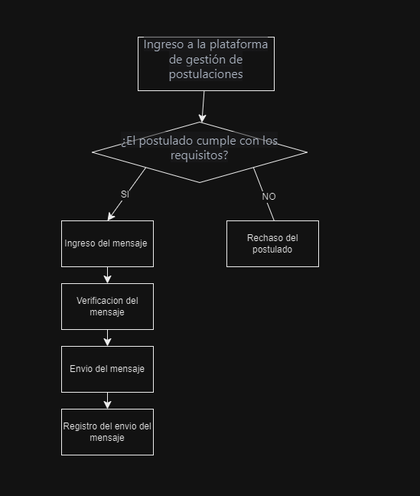 "-El equipo de recursos humanos de la empresa ingresa a la plataforma de gestión de postulaciones laborales. -El equipo de recursos humanos de la empresa selecciona El postulado al que se le va a enviar El mensaje. -El equipo de recursos humanos de la empresa ingresa El mensaje que se va a enviar al postulado. -El equipo de recursos humanos de la empresa verifica que El mensaje sea correcto y completo. -El equipo de recursos humanos de la empresa envía El mensaje al postuladoEl sistema de gestión de postulaciones laborales registra El envío del mensaje.9:10

Punto de salida (describe como el proceso puede ser terminado después de ser completado con éxito) | El mensaje ha sido enviado correctamente al postulado y se ha registrado el envío en el sistema de gestión de postulaciones laborales.
Puntos de interrupción (describe los eventos cuando el proceso puede ser terminado en el transcurso de su ejecución) | "-El equipo de recursos humanos de la empresa cierra la plataforma de gestión de postulaciones laborales antes de enviar el mensaje. -El equipo de recursos humanos de la empresa no ingresa el mensaje correctamente y no puede enviarlo al postulado. -El sistema de gestión de postulaciones laborales no permite el envío del mensaje debido a un error técnico.

